Cheklist
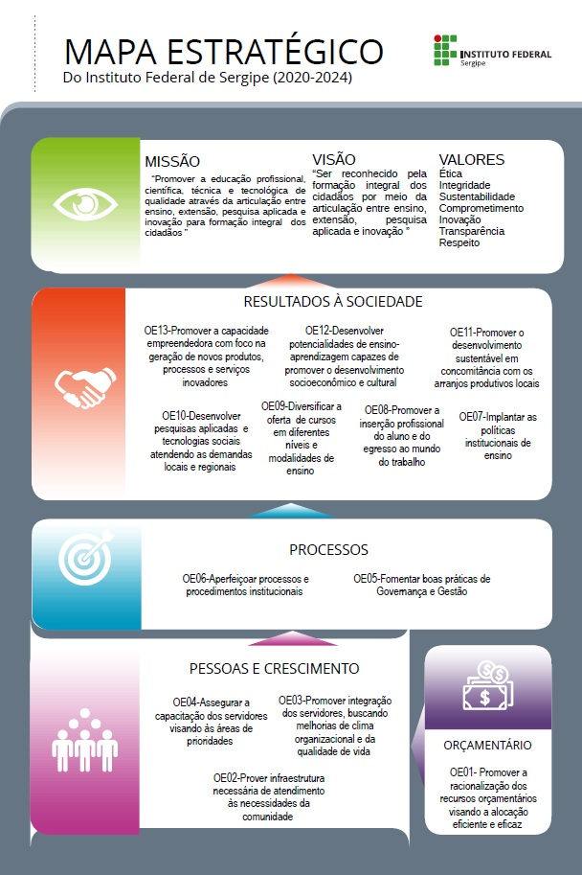
Instruções de preenchimento

Prezados, com a finalidade de padronizarmos nossos procedimentos, segue abaixo instruções para o
preenchimento do nosso Plano Anual de Trabalho

1. Observem as iniciativas estratégicas e descreva as ações, possíveis de serem realizadas em 2022, para seu alcance;
2. Façam sempre o questionamento: Em 2022, quais iniciativas posso desmembrar em ações estratégicas, mesmo que o esgotamento da iniciativa ultrapasse o horizonte de um ano. Quais ações estratégicas posso começar e terminar em 2022?
3. Evitem colocar ações consideradas rotineiras, estas devem estar contempladas no planejamento de cada setor, mas não no plano anual da unidade;
4. Lembre-se que é necessário que todas as perspectivas sejam contempladas com ações;
5. Ao escrever a ação comece sempre com um verbo no infinitivo lembrando de ser bem claro e ter a certeza de que esta ação realmente contribuirá para a sua referida iniciativa estratégica
6. Lembre-se: não se define a ação para depois escolher a iniciativa estratégica, é exatamente o oposto
7. Procurem não ser econômicos na descrição do como, porque, quem e quando fazer
8. Após o preenchimento do Plano de Ação deve-se categorizar as ações de acordo com os critérios de complexidade estabelecidos nas últimas duas colunas de cada planilha
9. Na aba "Listas" constam dois grupos de critérios / categorias, um destinado as perspectivas "Orçamentária, Pessoas e Crescimento e Processos" e outro "Resultados à Sociedade" respectivamente, que devem ser consultados no momento da ponderação das ações. Deve-se atentar que os critérios / categorias são diferentes em cada caso e, portanto, não devem ser misturados;
10. Cada campus deverá observar tanto o quantitativo mínimo de ações quanto as respectivas pontuações mínimas
11. Na aba do Mapa de Riscos, ao elaborar a Matriz de Riscos a unidade deverá listar os possíveis eventos ligados ao cumprimento da iniciativa estratégica
12. Elaborar a matriz de riscos associados

